投标答疑汇总表
投标答疑汇总表
项目名称 |  | 福建科达D区新增12万吨石墨化负极材料一体化项目地基处理（强夯）工程
招标单位(名称) |  | 福建科达新能源科技有限公司
答疑提出时间 |  | 2026-04-20
序号 | 投标方所提问题 | 截图 | 招标人回复
1 | 招标文件p6中对资信标书部分要求中，只提及“投标人资信资料汇总表应按招标文件要求编制，经济标书和资信标书中均应提供”，无其他格式要求，是否可以理解为“资信标除资信资料汇总表外，其他部分格式自拟”，请明确。 | 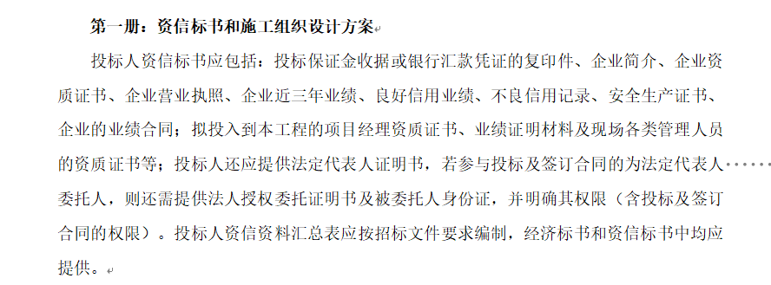 | 是的，未提供其它格式要求文件的自拟
2 | 招标文件P6对于经济标书内容要求为： 经济标书包括但不仅限于以下内容： 2.1. 《投标函》、《承诺函》、《招标工程现场情况说明表》、《强夯工程标前交底表》； 2.2. 《投标人资信资料汇总表》； 2.3. 强夯工程投标报价； 2.4. 按招标文件规定提交的其它资料。 | ①其中《承诺函》是否是指招标文件附件2中的“现场管理组织架构及严格履行相关义务的承诺函”，强夯工程投标报价是否是指招标文件附件4：强夯工程投标报价表（及招标文件P16 附件4 福建科达新能源科技有限公司【招标清单】），请明确 ②经济标书中是否需要提供招标文件附件6：履约承诺书、附件7：工期承诺书、附件8：按时支付工人工资承诺书、附件9：廉洁诚信承诺书，请明确 ③经济标书中要求提供《投标人资信资料汇总表》，请问是否需要提供表中对应的，如业绩合同、人员资质证书等详细资信材料？ | ①《承诺函》按附件2模板、招标清单见地基处理工程报价清单，附件4为招标清单报价函总金额说明；②资格标和技术标已提供附近6至附件9文件后，经济标收不用再提供； ③业绩合同、人员资质证书等资料放在资信材料即可
3 | 招标文件P13强夯工程标前交底表中，签字栏部分要求”项目总签字盖项目公章“，因本项目处于招标阶段，投标人未成立对应项目部，无项目公章，是否可以用拟派项目经理签字代替，请明确。 |  | 投标阶段文件均盖公司公章
4 | 本次招标文件P8 装订要求中无具体要求，但是招标文件P5中对于废标条件规定有涉及文件盖章要求。请问能否明确本次如正副本数量在内的装订要求？ |  | 资信标和技术标合并 在一起装订页数较多采用书式胶装；清单报价表资料页数较少装订无要求
5 | 招标文件P4保证金说明表示“投标人应在汇款或转账凭证上添加备注信息：“福建科达D区新增12万吨一体化项目地基处理工程 + 投标单位名称(简称) ”，转账完成须及时将回执扫描发至招标对接人邮箱gc@kedane.cn.。”，请问招标对接人邮箱地址是否为“gc@kedane.cn.”，若非此地址，请给出正确的邮箱地址。 | 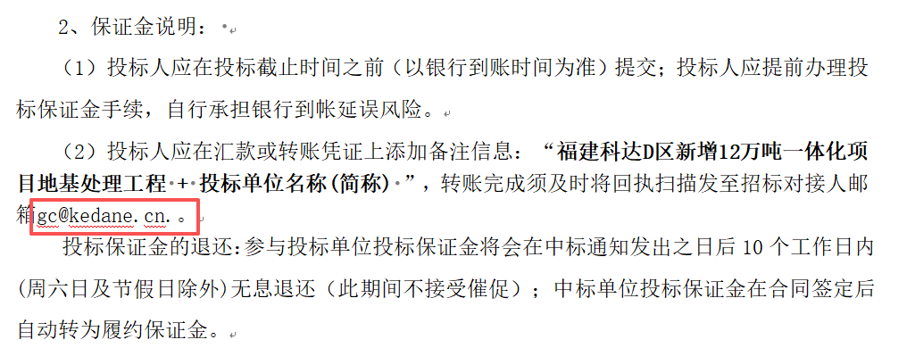 | 邮箱：gc@kedane.cn
6 | 、工程量清单特征描述中,第2点夯击击数4击,第4点要求符合《建筑 地基处理技术规范》JGJ 79-2012 有关规定,规范中规定有最后2击平均夯沉量不大200mm,要达到规范的要求,在该地块的地质情况下,夯击数就会不小于8-10 击,请问,具体是按4击夯击的标准还是按规范规定的“最后2击平均夯沉量不大于规定值”填报单价? |  | 工程量清单特征描述和图纸参数说明，均作为参考值，各投标单位须自行深化设计方案施工图，但必须保证设计方案施工可行和最终承载力检测值
7 | 招标文件中《招标工程现场情况说明表》和《强夯工程标前交底表》均需要招标人项目管理部负责人签名确认加盖招标人项目管理部公章吗?是否要去现场踏勘后方可获得签名及盖项目管理部公章? |  | 不需要来现场勘察后获得签名及盖项目管理章，各单位提交本次投标资料均须盖本单位公章
8 | 招标文件要求：申请人近三年至少承接2项单项合同地基处理面积不小于2万平方的深度（填土深度≥10米）项目，并提供相关证明文件加盖公章。 我公司实际具备满足上述要求的类似工程业绩，但拟用于投标的业绩合同文本未直接载明地基处理面积、填土厚度等量化指标内容，无法在合同中直接体现。除合同外，是否可补充业绩或监理单位出具的证明文件等佐证材料 |  | 可提供相应的项目合同、过程施工证明文件和带水印的现场施工照片予以核实。

